Обложка
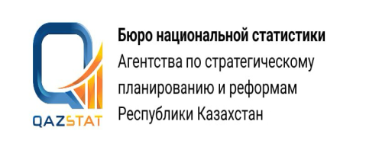

Дата опубликования: 27.07.2026
Дата следующего опубликования: 28.10.2026

Отгрузка и остатки продукции на предприятиях промышленности Кызылординской области

Январь-июнь 2026 года

Серия 4. Статистика промышленного производства и окружающей среды

